詳細地図
詳細地図 #１（スタート）

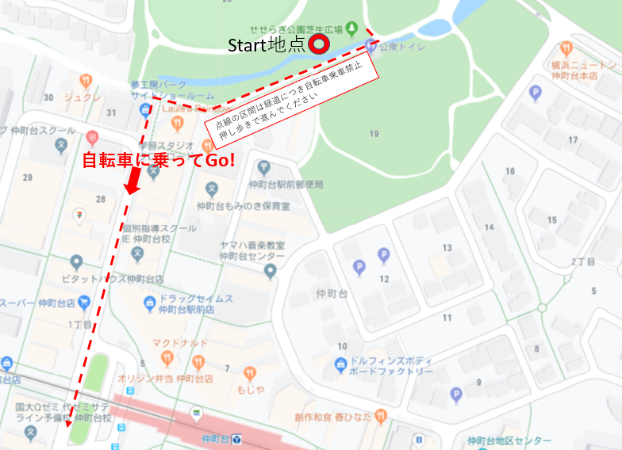
詳細地図 #2（キューシートNo.20～22）

コース参考写真（キューシートNo.46）

詳細地図 #3（キューシートNo.71～73）

詳細地図 #4（キューシートNo.101～102）

